关系图
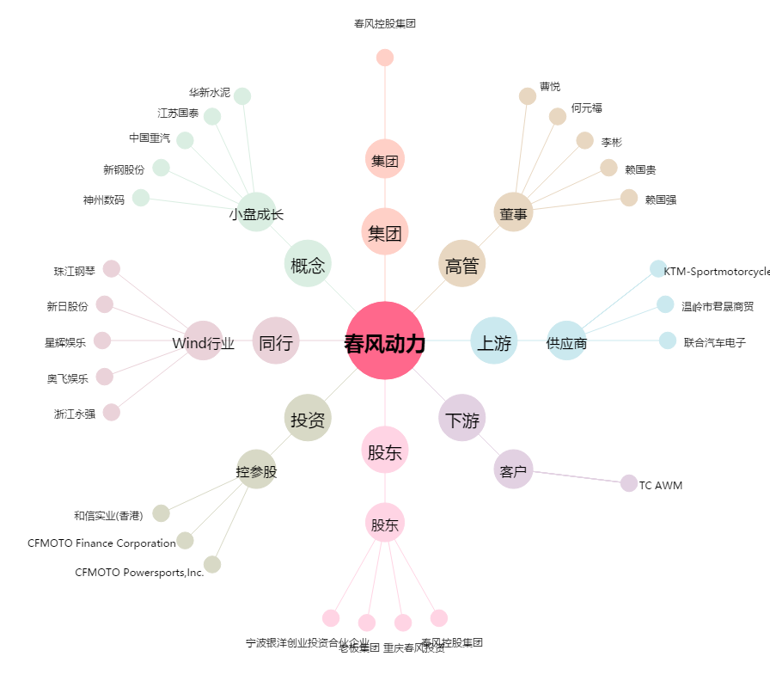
春风动力[603129.SH] - 关系概览图

